1-5基础语法
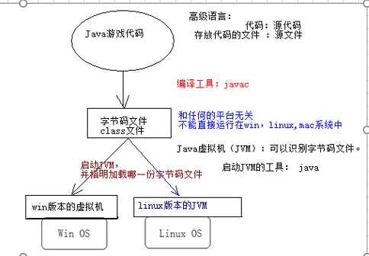
 |  |  | Java的跨平台性原理
window命令
盘符之间的切换: 盘符:回车,如进入E盘, E:回车
进入指定目录 :cd will
目录的回退 :cd.. 回到上一级目录
:cd\ 回到盘符根目录
清屏 :cls
直接进入某一个目录的命令行方式:按住:Shift + 鼠标邮件---->在此处打开命令窗口

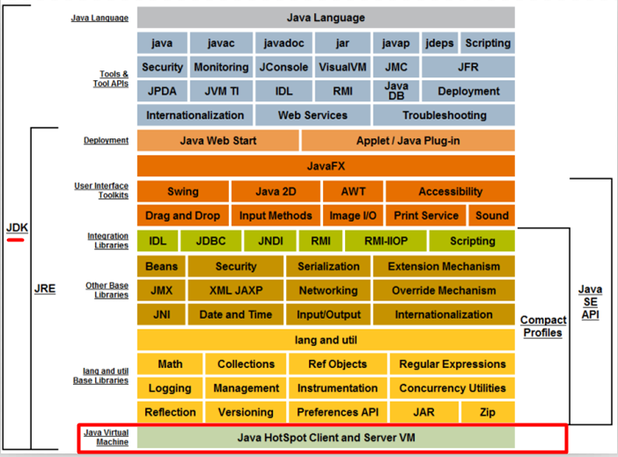
 |  |  |  |  | JDK-JRE-JVM概述
见Java模型概念图:
JRE(Java Runtime Environment)：Java运行环境，如果要运行Java程序，就需要JRE的支持，JRE里包含JVM。
JDK(Java Development Kit)：Java开发工具，包含开发Java程序的所有工具,如javac和java等，JDK里包含JRE。
Java虚拟机（Java Virtual Machine），简称JVM，它是运行所有Java程序的虚拟计算机，好比是街机游戏的模拟器。
JVM是Java语言的运行环境，也是Java 最具吸引力的特性之一。JVM用于读取并处理编译过的与平台无关的字节码(class)文件，从而实现Java的可移植性。但是值得注意的是Java虚拟机是不跨平台的。也就是说在Win下得装Win版的JVM，在Linux下装Linux版的JVM。
见图:选择不同平台的JDK版本
JVM是Java程序的解释和执行器。

 |  |  |  |  | jdk目录
bin:存放了Java的操作工具，比如编译工具javac,启动JVM的java等。
db:存放了Java测试的数据库derby，企业不用。
include：存储C++的头文件。
jre:Java的运行环境，里面有JVM。
lib:Java运行和以来的核心库。
src.zip：Java的源代码。

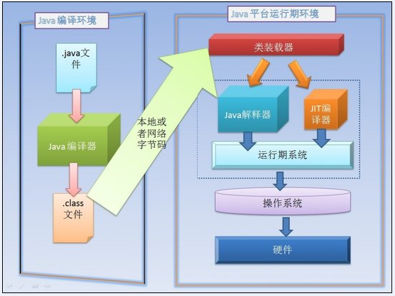
 |  | Java的编译和运行机制
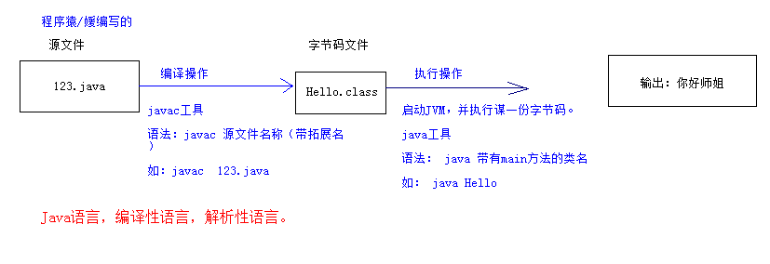

 | java数据类型
整数类型(byte-short-int-long):
byte、short、int、long类型：
整型常量的四种表示形式：
① 二进制整数：0B或0b开头（Java7的新特性），如：int a = 0B110;
② 八进制整数：要求以0开头，如 int a = 012;
③ 十进制整数：如：int a = 17;
④ 十六进制整数：要求0X或0x开头，如int a = 0x12;
Java语言的整型常量默认是int型，声明long型变量后加上‘l’或‘L，因小写的l容易和数字1相混淆，建议使用大写L。
字符串拼接:字符串和任意数据类型相连接,结果都是字符串类型.

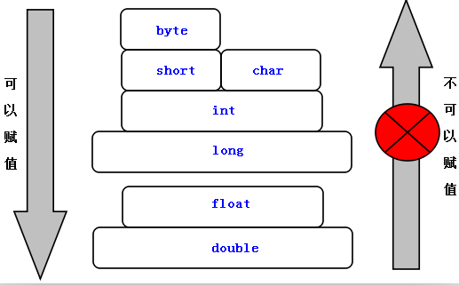

当一个算术表达式中包含多个基本数据类型(boolean除外)的值时，整个算术表达式的数据类型将在数据运算时出现类型自动提升，其规则是：
✓所有的byte、short、char类型被自动提升到int类型；
整个表达式的最终结果类型被提升到表达式中类型最高的类型；

正无穷大(Infinity):当一个正浮点类型数除以0时,或者正整数除以0.0时;
负无穷大(-Infinity):当一个负浮点类型数除以0时,或者负整数除以0.0时;
NaN(Not a Number):当0.0除以0.0时;
注意：无穷大和NaN都属于double浮点类型,但是所有正无穷大都是相等的,所有负无穷大也是相等的,NaN永远不相等,也不等于自己

加等于：x += 5; 相当于 x = x + 5，但还包括隐式类型转换。
>>>：将操作数的二进制码整体右移指定位数，右移之后的空位使用“0”来补充。

switch语句选择的基本数据类型只有四种：byte、short、char、int，没有long。支持的引用类型是以上四个基本数据类型的包装类（后讲），依次是Byte、Short、Character、Integer以及从Java5开始支持的枚举和Java7开始支持的String类。
 |  |  |  | break标签
此时就得使用标签了，标签就是给某个循环起的别名，不过该别名得满足标识符的规范。
若要控制外层循环,就在break或continue后面跟上循环的别名就OK了
如: break <标签名>; continue <标签名>;

 |  | JVM内存划分

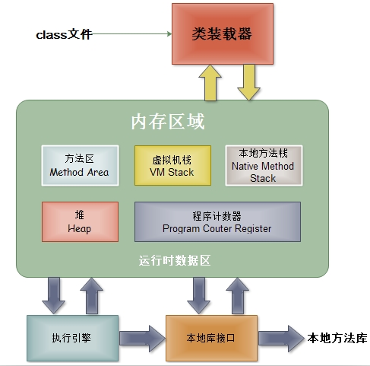
JVM内存划分,人为的根据不同内存空间的存储特点以及存储的数据:
程序计数器：当前线程所执行的字节码的行号指示器。
本地方法栈：为虚拟机使用的native方法服务。
Java虚拟机栈：描述Java方法执行的内存模型，每个方法被执行的时候都会同时创建一个栈帧用于存储局部变量表、操作栈、动态链接、方法出口等信息。
每一个方法,创建一个栈帧,,栈帧存放了当前方法的数据信息(局部变量),当方法调用完毕,该方法的栈帧就被销毁了.
Java堆：被所有线程共享的一块内存区域，在虚拟机启动时创建。所有的对象实例以及数组都要在堆上分配(使用new关键字,就表示在堆中开辟一块新的存储空间)。
方法区：线程共享的内存区域，存储已被虚拟机加载的类信息、常量、静态变量即时编译器编译后的代码数据等(这个区域的内存回收目标主要是针对常量池的回收和对类型的卸载)。

GC(Garbage Collection):垃圾回收器。
Java的自动垃圾回收机制:简单理解为,
程序员就不需要再手动的去控制内存的释放。当JVM发觉内存资源紧张的时候，就会自动地去清理无用对象（没有被引用到的对象）所占用的内存空间。

 | 数组
int[] nums = new int[5]{1,3,5,7,9};//写法是错误的,不能同时使用静态初始化和动态初始化
NullPointerException:空指针异常(空引用).
当数组还未初始化,就直接操作数组.
ArrayIndexOutOfBoundsException:数组的索引越界异常.
main方法的String数组参数,其实是暴露给程序运行者的,用于给程序传递一个数据信息.

编译器的新特性---->语法糖.
方法的可变参数,其实也是一个语法糖,编译器级别的新特性,让开发者写代码更简单.
方法的可变参数其底层是就是一个数组类型.
可变参数必须作为方法的最后一个参数,避免参数的歧义性.
推论:方法最大只有一个可变参数.

该方法没有方法体,该方法使用了native修饰符(本地方法),该方法底层使用了C/C++语言实现了,Java直接调用其他语言编写好的功能:
java范围前闭后开，[ , )

6-10面向对象
 |  |  |  | 类
类的定义:
---------------------------------------------------------------------------------
[修饰符] class 类名
{
0~N个成员变量(字段/Field),不要叫属性(JavaBean中特殊的一种成员).
0~N个方法
}
------------------------------
定义类的注意:
1):如果类使用了public修饰符,必须保证当前文件名称和当前类名相同.
2):类名使用名称表示,类表示某一类事物,首字母大写,如果是多个单词组成使用驼峰表示法.
如: EmployeeAdvanceSetting.
3:static修饰的成员被该类型的所有对象所共享.
根据该类创建出来的任何对象,都可以访问static成员
表面上通过对象去访问static成员,其本质依然使用类名访问,和对象没有任何关系(通过反编译看到的).
4):直接使用类名访问static成员
因为static修饰的成员直接属于类,不属于对象,所以可以直接使用类名访问static成员.

类成员和实例成员的访问 :
类中的成员:字段,方法,内部类.
类成员: 使用static修饰的成员.
实例成员: 没有使用static修饰的成员.
----------------------------------------------------------------------------
类成员只能访问类成员,实例成员只能访问实例成员.
----------------------------------------------------------------------------
类成员,直接属于类, 可以通过类来访问static字段和static方法.
实例成员,只属于对象, 通过对象来访问非static字段和非static方法.
(对象其实可以访问类成员,但是底层依然使用类名访问的.)
---------------------------------------------------------------------------------------------
在static方法中,只能调用static成员.
非static方法,可以访问静态成员,也可以访问实例成员.

变量的初始值:初始化才会在内存中开辟空间.
成员变量: 默认是有初始值的(看图)
局部变量: 没有初始值,所以必须先初始化才能使用.

 |  |  |  | 包
语法格式: package 包名.子包名.子子包; 必须把该语句作为Java文件中,并且是第一行代码(所有代码之前).
此时编译命令: javac -d . Hello.java
javac -d . Hello.java:
如果此时Hello.java文件中没有使用package语句,表示在当前目录中生成字节码文件.
如果此时Hello.java文件中使用了package语句,此时表示在当前目录中先生成包名,再在包中生成字节码文件.
运行命令: java 包名.类名;
1):包名如何定义. 自定义的包名,不能以java.打头,因为Java的安全机制会检查.
1>:包名必须遵循标识符规范/全部小写.
2>:企业开发中,包名才有公司域名倒写.
小码哥域名: 520it.com ----->com.520it--->此时520it不符合标识符规范,我们可以使用下划线.(com._520it)
在Android中,如果package中使用了_,则不能部署到模拟器上.此时,我们也可以使用一个字母来代替_.
比如:package com.m520it; package com.a520it;
----------->
格式: package 域名倒写.模块名.组件名;
package com._520it.pss.util;----------------->进销存模块中专门存储工具类的包.
2):类的名称:
类的简单名称: 定义类的名称. PackageDemo.
类的全限定名称: 包名.类名; com._520it.hello.PackageDemo.
3):在开发中,都是先有package而后在package中再定义类.

Java(JDK)中的包名:

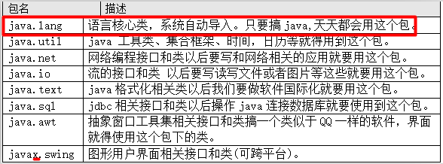
import java.util.*; 此时的*表示类名.
在Eclipse工具中,即使我们使用了通配符*,在格式化代码的时候,也会转换为N条import语句.
注意: 编译器会默认找java.lang包下的类. 但是却不会去找java.lang的子包下的类.
比如:java.lang.reflect.Method类.
此时我们也得使用import java.lang.reflect.Method.

访问权限控制：
private: 表示私有的, 表示类访问权限. 只能在本类中访问,离开本类之后,就不能直接访问.
不写(缺省): 表示包私有,表示包访问权限. 访问者的包必须和当前定义类的包相同才能访问.
protected: 表示子类访问权限,同包中的可以访问,即使不同包,但是有继承关系,也可以访问.
public: 表示全局的,可以公共访问权限,如某个字段/方法,使用了public修饰,则可以在当前项目中任何地方访问.
一般的:字段都使用private修饰,表达隐藏,为了安全性.
拥有实现细节的方法,一般使用private修饰,不希望外界(调用者)看到该方法的实现细节.
一般的,方法我们使用public修饰,供外界直接调用.
一般的,我们不用缺省,即使要使用,也仅仅是暴露给同包中的其他类.
protected:一般,在继承关系中,父类需要把一个方法只暴露给子类.
 |  |  |  |  |  |  | 访问权限

语法格式:
import static 类的全限定名.该类中的static成员名;
import static 类的全限定名.*;此时的*表示当前类的任意使用到的静态成员.
--------------------------------------------------------------------------------------------------------------------------------
通过反编译工具,其实所谓的静态导入也是一个语法糖/编译器级别的新特性.
在实际开发中,我们不使用静态导入,因为如此,分不清某一个静态方法或字段来源于哪一个类.
Eclipse工具,当格式化代码的时候,就自动取消了所有的静态导入,变成使用类名调用.

JavaBean规范:
JavaBean 是一种JAVA语言写成的可重用组件(类).
必须遵循一定的规范:
1):类必须使用public修饰.
2):必须保证有公共无参数构造器,即使手动提供了带参数的构造器,也得提供无参数构造器..
3):包含了属性的操作手段(给属性赋值,获取属性值).
分类:
1):复杂:UI,比如Button,Panel,Window类.
2):简单:domain,dao,service组件,封装数据,操作数据库,逻辑运算等.
(封装有字段,并提供getter/setter)
成员:
1):方法:Method
2):事件:event
3):属性:property
--------------------------------------------------------
属性:
1):attribute:表示状态,Java中没有该概念,很多人把字段(Field)称之为属性(attribute).不要把成员变量叫做属性.
2):property: 表示状态,但是不是字段,是属性的操作方法(getter/setter)决定的,框架中使用的大多是是属性.
--------------------------------------------------------
应该把对象中信息隐藏起来(把类中的字段全部使用private修饰起来,其他类不能直接访问).
为了能让外界(其他类)访问到本类中的私有字段成员,我们专门提供getter以及setter方法.
字段: private String name;
getter方法: 仅仅用于获取某一个字段存储的值.
//去掉get,把首字母小写,得到name1.此时name1才是属性.
public String getName1()
{
return name;//返回name字段存储的值
}
如果操作的字段是boolean类型的,此时不应该叫做getter方法,而是is方法,把 getName 变成 isName.
setter方法: 仅仅用于给某一个字段设置需要存储的值.
public void setName1(String n)
{
name = n;//把传过来的n参数的值,存储到name字段中
}
每一个字段都得提供一对getter/setter.以后使用Eclipse工具之后getter/setter都是自动生成.
在JavaBean中有属性这个概念,只有标准情况下字段名和属性名才相同.
JavaBean规范

 |  |  |  |  |  |  |  | this
使用this:
① 解决成员变量和参数(局部变量)之间的二义性,必须使用;
② 同类中实例方法间互调(此时可以省略this,但是不建议省略)。
③ 将this作为参数传递给另一个方法;
④ 将this作为方法的返回值(链式方法编程);
⑤ 构造器重载的互调，this([参数])必须写在构造方法第一行;
⑥ static不能和this一起使用;
当字节码被加载进JVM,static成员以及存在了.
但是此时对象还没有创建,没有对象,就没有this.

当一个对象创建之后,JVM会分配一个引用自身的引用:this.

当多个构造器重载时,或者多个方法重载时,一般的,我们是少参数的调用多参数的.
----------------------------------------------------
参数越多,该方法考虑的未知的因素也越多,也就是说功能更强大.

安卓中：
成员变量以m做前缀
静态变量以s做前缀

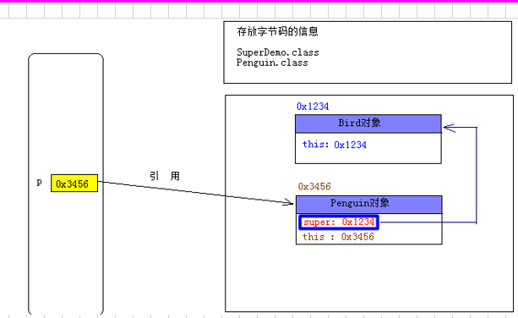
 |  |  |  |  |  |  |  | super
 | 方法覆写
方法覆写的原则（一同两小一大）：Override
一同：
① 实例方法签名必须相同。 (方法签名= 方法名 + 方法的参数列表)
两小：
② 子类方法的返回值类型是和父类方法的返回类型相同或者是其子类。
子类可以返回一个更加具体的类.
③ 子类方法声明抛出的异常类型和父类方法声明抛出的异常类型相同或者是其子类。
ü子类方法中声明抛出的异常小于或等于父类方法声明抛出异常类型；
ü子类方法可以同时声明抛出多个属于父类方法声明抛出异常类的子类(RuntimeException类型除外)；
一大：
④ 子类方法的访问权限比父类方法访问权 限更大或相等。
private修饰的方法不能被子类所继承,也就不存在覆盖的概念.
判断是否是覆写方法的必杀技：@Override标签：若方法是覆写方法，在方法前或上贴上该标签， 编译通过，否则，编译出错。
只有方法存在覆盖的概念,字段没有覆盖.

 |  | Object类
Object类的常见方法:
1): protected void finalize() :当垃圾回收器确定不存在对该对象的更多引用时，由对象的垃圾回收器调用此方法。
垃圾回收器在回收某一个对象之前,会先调用该方法,做扫尾操作. 该方法我们不要去调用.
2): Class getClass() :返回当前对象的真实类型。
3): int hashCode(): 返回该对象的哈希码值,hashCode决定了对象再哈希表中的存储位置,不同对象的hashCode是不一样的.
4): boolean equals(Object obj) :拿当前对象(this)和参数obj做比较.
在Object类中的equals方法,本身和 “ == ”符号相同,都是比较对象的内存地址.
官方建议:每个类都应该覆盖equals方法,不要比较内存地址,而去比较我们关心的数据.,因为我们关系的是内容数据,而不是内存地址.
比如:两个学生对象,我们不管是如何new出来的,只要学号相同我就应该认为是同一个对象.
两个字符串,只要内容相同,我们就认为是同一个字符串.
5):String toString():表示把一个对象转换为字符串.
打印对象时,其实打印的就是对象的toString方法.
System.out.println(obj对象);等价于 System.out.println(obj对象.toString());
默认情况下打印对象,打印的是对象的十六进制的hashCode值,但是我们更关系对象中存储的数据.
官方建议我们:应该每个类都应该覆盖toString,返回我们关心的数据.
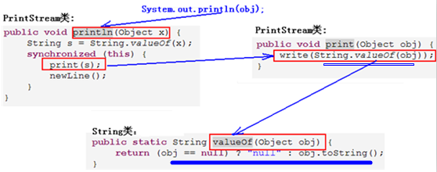

多态的作用：当把不同的子类对象都当作父类类型来看待，可以屏蔽不同子类对象之间的实现差异，从而写出通用的代码达到通用编程，以适应需求的不断变化。

通过对象调用字段,在编译时期就已经决定了调用那一块内存空间的数据.
--------->字段不存在覆盖的概念,在多态时,不能有多态特征(在运行时期体现子类特征).
只有方法才有覆盖的概念.
当子类和父类存在相同的字段的时候,无论修饰符是什么(即使private),都会在各自的内存空间中存储数据.

什么是代码块:
在类或者在方法中,直接使用"{}"括起来的一段代码,表示一块代码区域。
代码块里变量属于局部变量，只在自己所在区域(前后的{})内有效。
根据代码块定义的位置的不同,我们又分成三种形式:
1):局部代码块:直接定义在方法内部的代码块:
一般的,我们是不会直接使用局部代码块的,只不过我们会结合if,while,for,try等关键字联合,表示一块代码区域.
2):初始化代码块(构造代码块):直接定义在类中.
每次创建对象的时候都会执行初始化代码块:
每次创建对象都会调用构造器,在调用构造器之前,会先执行本类中的初始化代码块.
通过反编译之后,我们发现,初始化代码也作为构造器的最初的语句.
我们一般不使用初始化代码块的,难看,即使要做初始化操作,我们一般在构造器中做即可,如果做初始化操作的代码比较多,此时构造器的结构比较混乱,此时专门定义一个方法做初始化操作,再在构造器中调用即可.
3):静态代码块:使用static修饰的初始化代码块.
在主方法执行之前执行静态代码块,而且只执行一次.
main方法是程序的入口,为什么静态代码块优先于main方法执行.
--->:静态成员随着字节码的加载也加载进JVM,此时main方法还没执行,因为方法需要JVM调用.
先把字节码加载进JVM, 而后JVM再调用main方法.
一般的,我们用来做初始化操作,加载资源,加载配置文件等.
 | 代码块

多个修饰符之间是没有先后关系的.
final本身的含义是“最终的,不可改变的”，它可以修饰非抽象类，非抽象方法和变量。注意：构造方法不能使用final修饰，因为构造方法不能被继承，肯定是最终的。
final修饰的类: 表示最终的类, 该类不能再有子类.
只要满足以下条件就可以把一个类设计成final类：
① 某类不是专门为继承而设计。
② 出于安全考虑，类的实现细节不许改动,不准修改源代码。
③ 确信该类不会再被拓展。
面试题:列举5个Java中内置的使用final修饰的类.
java里final修饰的类有很多，比如八大基本数据类型包装类和String等。
-----------------------------------------
final修饰的方法: 最终的方法,该方法不能被子类覆盖.
什么时候的方法需要使用final修饰.
1):在父类中提供的统一的算法骨架,不准子类通过方法覆盖来修改. 此时使用final修饰.模板方法设计模式.
2):在构造器中调用的方法(初始化方法),此时一般使用final修饰.
注意: final修饰的方法,子类可以调用,但是不能覆盖.
-----------------------------------------
final修饰的变量: 最终的变量,常量,该变量只能赋值一次,不能再赋值.
final是唯一可以修饰局部变量的修饰符.
final修饰的变量:表示常量,只能赋值一次,不能在赋值.
-----------------------------------------------------------------------------------------
1):final变量必须显示地指定初始值，系统不会为final字段初始化。
2):final变量一旦赋予初始值，就不能被重新赋值。
3):常量名规范：常量名符合标识符，单词全部使用大写字母，如果是多个单词组成,单词间使用下划线隔开。
int类型的最大值: final int MAX_VALUE = ....;
补充概念:全局静态常量: public static final 修饰的变量,直接使用类名调用即可.
-----------------------------------------------------------------------------------------
面试题: final修饰的引用类型变量到底表示引用的地址不能改变,还是引用空间中的数据不能改变.
final修饰基本类型变量：表示该变量的值不能改变，即不能用“=”号重新赋值。
final修饰引用类型变量：表示该变量的引用的地址不能变，而不是引用地址里的内容不能变。
-----------------------------------------------------------------------------------------
final是唯一可以修饰局部变量的修饰符,目的何在?期待局部内部类.局部内部类只能访问final修饰的局部变量
什么时候使用常量:
当在程序中,多个地方使用到共同的数据,且该数据不会改变,此时我们专门定义全局的常量,
一般的,我们在开发中会专门定义一个常量类,专门用来存储常量数据.
 |  |  |  | final修饰符

 |  |  |  | 单例设计模式
设计模式（Design pattern）:是一套被反复使用、多数人知晓的、经过分类编目的、代码设计经验的总结。使用设计模式是为了可重用代码、让代码更容易被他人理解、保证代码可靠性。 毫无疑问，设计模式于己于他人于系统都是多赢的；设计模式使代码编制真正工程化；设计模式是软件工程的基石脉络，如同大厦的结构一样。
-------------------------------------------------------------------------------------------------
需求:定义一个数组的工具类(ArrayUtil),使用单例模式解决.
单例设计模式(singleton):最常用,最简单的设计模式.单例的编写有N种写法.
目的：保证某一个应用中某一个类有且只有一个实例(一个类在堆内存只存在一个对象)，即所有指向该类型实例的引用都指向同一块内存空间。
写单例模式的步骤：单讲饿汉式.
1):必须在该类中,自己先创建出一个对象.
2):私有化自身的构造器,防止外界通过构造器创建新的对象.
3):想外暴露一个公共的静态方法用于获取自身的对象.
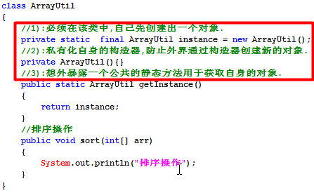

 |  |  |  |  |  | 包装类
---------------------------------------------------------------------
工具类:存放了某一类事物的工具方法的类.
工具类存放的包:工具包(util,utils,tool/tools,helper,helpers),存放工具类.
工具类起名: XxxUtil/XxxUtils/XxxXTool/XxxTools.Xxx表示一类事物,
比如ArrayUtil,StringUtil,JdbcUtil.
----------------------------------------------------------------------
工具类如何设计: 工具在开发中其实只需要存在一份即可.
1):如果工具方法没有使用static修饰,说明工具方法得使用工具类的对象来调用.
此时把工具类设计为单例的.
2):如果工具方法全部使用static修饰,说明工具方法只需要使用工具类名调用即可.
此时必须把工具类的构造器私有化(防止创建工具类对象调用静态方法).
----------------------------------------------------------------------
一般的,首选第二种,简单. 在JDK中提供的工具类都是第二种. 如java.util.Arrays类.
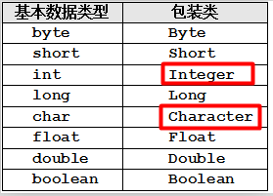

八大基本数据类型的包装类都使用final修饰,都是最终类,都不能被继承.

装箱：把基本类型数据转成对应的包装类对象。
拆箱：把包装类对象转成对应的基本数据类型数据。
Sun公司从Java5开始提供了的自动装箱(Autoboxing)和自动拆箱(AutoUnboxing)功能 ：
✓自动装箱：可把一个基本类型变量直接赋给对应的包装类变量。
✓自动拆箱：允许把包装类对象直接赋给对应的基本数据类型变量。
自动装箱和拆箱,也是一个语法糖/编译器级别新特性.
在底层依然是手动装箱和拆箱操作.
但是:装箱操作使用的是Integer.valueOf的方式,而不是直接new Integer.
------------------------------------------------------------
switch支持的数据类型:byte,short,char,int,也支持对应的包装类. 为何?
就是在底层,switch中会对包装类做手动拆箱操作.
----------------------------------------------
解释Object obj = 17;
1):自动装箱: Integer i = 17;
2):引用的自动类型转换,把子类对象赋给父类变量: Object obj = i;
-----------------------------------------------
Object可以接受一切数据类型的值.
Object数组:Object[]该数组可以装一切数据类型.
Object[] arr = {“A”,12,3.14,true};
在Java的集合框架中,只能存储对象,不能存储基本类型值.
包装类的常用操作方法:
1:包装类中的常量:
MAX_VALUE/MIN_VALUE/SIZE(在内存中存储占多少位)/TYPE(对应的基本类型)
2:包装类的构造器,xxx类型的包装类Xxx:(xxx表示8大基本数据类型).
Xxx(xxx value):接受自己的基本类型值,如Integer(int val)/Boolean(boolean val)
Xxx(String value): 但是,Character除外.
构造器的作用:创建包装类对象.
3:基本类型和包装类型的转换(装箱和拆箱).
装箱:
Integer i1 = new Integer(123);
Integer i2 = Integer.valueOf(123);//推荐,带有缓存.
拆箱:
int val = i1.intValue();
4:String和基本类型/包装类型之间的转换操作:
String和int/Integer之间的转换操作:转换方法必须在String类中或Integer类中.
把String转换为包装类类型:
方式1: static Xxx valueOf(String str) :把String转换为包装类的对象
Integer i1 = Integer.valueOf(“123”);
方式2: new Xxx(String str):
Integer i2= new Integer(“123”);
把包装类对象转换为String.
String str = 任何对象.toString();
把String转换为基本数据类型:
static xxx parseXxx(String s) :xxx表示8大基本数据类型
String input=”12345”;
int num = Integer.parseInt(input);
把基本数据类型转换为String:
String str = 17 + ””;
5:Boolean b = new Boolean("SB");//false
只认可true/TRUE,为true,其他都是false.

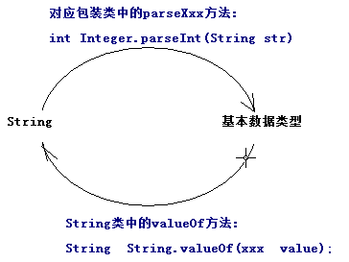

包装类中的缓存设计(享元模式),本质就是缓存设计:
Byte、Short、Integer、Long：缓存[-128，127]区间的数据；
Character：缓存[0，127]区间的数据；
Integer与int的区别(包装类型和基本数据类型的区别):
1):默认值:
int的默认值是0.
Integer的默认值为null.
推论:Integer既可以表示null,又可以表示0.
2):包装类中提供了该类型相关的很多算法操作方法.
static String toBinaryString(int i) :把十进制转换为二进制
static String toOctalString(int i) : :把十进制转换为八进制
static String toHexString(int i) : :把十进制转换为十六进制
3):在集合框架中,只能存储对象类型,不能存储基本数据类型值.
4):请问:Integer和int是相同的数据类型吗?不是:
5): 方法中的,基本类型变量存储在栈中,包装类型存放于堆中.
开发中,建议使用包装类型.

包装类型对象之间的比较操作:统统使用equals方法来做比较,比较的是包装的数据.

 |  |  | 抽象类
使用abstract修饰且没有方法体的方法，称为抽象方法。
特点：
① 使用抽象abstract修饰，方法没有方法体，留给子类去实现/覆盖。
② 抽象方法修饰符不能是private 和 final以及static
③ 抽象方法必须定义在抽象类或接口中。
一般的：习惯性把abstract写在方法修饰符最前面，一看就知道是抽象方法。
---------------------------------------------------------------------------------------------
使用abstract关键字修饰的类。
特点：
① 不能创建实例即不能new一个抽象类,即使创建出抽象类对象,调用抽象方法,根本没有方法体。
② 可以不包含抽象方法，若一旦包含，该类必须作为抽象类,抽象类可以包含普通方法(留给子类调用的),抽象类是有构造器的,子类构造器必须先调用父类构造器。
③ 若子类没有实现/覆盖父类所有的抽象方法，那么子类也得作为抽象类(抽象派生类)。
④ 构造方法不能都定义成私有的，否则不能有子类(创建子类对象前先调用父类构造方法)。
⑤ 抽象类不能使用final修饰，因为必须有子类，抽象方法才能得以实现。
⑥ 是不完整的类，需作为父类(必须要有子类)，功能才能得以实现。
抽象类:一般的,我们起名,习惯使用Abstract作为前缀,让调用者一看就知道是抽象类.
抽象类中可以不存在抽象方法,如此这样没有太大的意义,但是可以防止外界创建对象,所以我们会发现有些工具类没有抽象方法,但是也使用abstract来修饰..
---------------------------------------------------------------------------------------------
抽象类不能实例化：
---------------------------------------------------------------------------------------------
抽象类和普通类的区别:
普通类有的成员(方法,字段,构造器),抽象类都有.
抽象类不能创建对象,抽象类中可以包含抽象方法.

模板方法设计模式:在父类的一个方法中定义一个总体算法的骨架(模板方法)，而将某一些一些步骤延迟到子类中，因为不同的子类实现细节不同。模板方法使得子类可以在不改变算法结构的情况下，重新定义算法中的某些步骤。
-------------------------------------------------------------------------------------------------------------
抽象父类负责定义操作中的业务骨架，而把某些具体的实现步骤延迟到子类中去实现。
抽象父类至少提供的方法：
✓模板方法：一种通用的处理方式，即模板(总体算法的骨架)；
✓抽象方法：一种具体的业务功能实现，由子类完成；
注意：抽象父类提供的模版方法只是定义了一个通用算法，其实现必须依赖子类的辅助。
模版方法作为模版样式不准子类覆写，咋办？抽象方法的权限又如何设置？
JavaWeb:
在HttpServlet类中，也遵从这一命名规则，如doGet()、doPost()等方法。

 |  |  | 接口
Java中的接口:
------------------------------------------------------------------------------------------------
定义接口语法: [public] interface 接口名{},(在这里还没有考虑接口的父接口等等).
接口起名问题: 表示具有某些能力的.有人习惯以able/handler结尾. Walkable,表示可以行走的.
有的公司或个人,习惯以I打头,表示接口,如:IWalkable.java.
成功编译之后,和类一样,具有一份字节码.
------------------------------------------------------------------------------------------------
接口存在的成员:
1):接口中没有构造器,推论:接口不能创建对象(不能 new ),接口中不能定义普通方法.
2):接口中定义的成员变量,实质是全局静态常量,默认使用 public static final来修饰.
public static final String NAME = "龙17";
3):接口中定义的方法都是公共的抽象方法,默认的使用 public abstract 来修饰方法.
public abstract void walk(); 一般的,我们在接口中定义方法,不喜欢使用修饰符.
4):接口中定义的内部类都是公共的静态内部类,默认使用public static来修饰内部类.
public static interface ABC{}
------------------------------------------
标志接口:接口中没有任何成员,就仅仅是一个接口的定义,就是一个标志,其他的类实现该接口,就属于该家族,我们可以通过第三方代码赋予该接口实现类特殊的功能(不推荐).
常量接口:有人喜欢使用接口来封装多个常量信息,我们称之为常量接口,其目的和常量类相同(不推荐).
咱们使用的接口,主要都包含了抽象方法.

接口的特点和接口的继承:
接口的特点：
① 没有构造方法，也不能显示定义构造器，不能实例化。
② 接口只能继承接口，不能继承类，且接口支持多继承(类是单继承关系)。
[修饰符] interface 接口名 extends 接口1,接口2
③ 接口里的方法方法全是抽象的，默认修饰符是public abstract。
④ 接口里的字段全是全局静态常量，默认修饰符是public static final。
⑤ 接口里的内部类全是公共静态的，默认修饰符是public static。
---------------------------------------
类和类之间存在是继承关系: 使用extends 来表示.
接口和接口之间只能是继承关系: 使用extends 来表示.
接口和实现类之间只能是实现关系(继承关系),使用implements来表示.
接口的实现者:实现类.
接口仅仅只是定义了某一类事物应该具有某些功能,但是没有提供任何实现.
此时,我们得提供类,再让该类去实现接口,并覆盖接口中的方法,从而实现类接口中定义的功能.
-----------------------------------------------------------------------------------------------
接口和实现类之间的关系,严格上称之为”实现关系”,使用implements来表示.
但是在开发,有时候为了方便也把这个实现关系称之为特殊继承关系.
所以可以这样理解:接口是实现类的父类,实现类就是接口的子类.
面向接口编程:
接口 变量 = 创建实现类对象;//体现了多态思想
接口和实现类的多态关系才是我们见的最多的.
-----------------------------------------------------------------------------------------------
类实现接口的语法: 一个类可以实现多个接口,从而也弥补了类的单继承问题.
[修饰符] class 实现类名 extends 父类 implements 接口1,接口2{}
注意:
接口中的方法是公共的抽象的,所以实现类必须覆盖接口中的方法,并且方法必须使用public修饰.

接口和抽象类的区别:
相同点：
1):都位于继承的顶端，用于被其他实现或继承。
2):都不能实例化。
3):都可以定义抽象方法，其子类/实现类都必须覆写这些抽象方法。
不同：
1):接口没有构造方法，抽象类有构造方法。
2):抽象类可包含普通方法和抽象方法，接口只能包含抽象方法(Java8之前);
3):一个类只能继承一个直接父类(可能是抽象类)，接口是多继承的并且只支持一个类实现多个接口(接口弥补了Java的单继承)。
4):成员变量：接口里默认是public static final，抽象类是默认包权限。
5):方法：接口里默认是public abstract，抽象类默认是默认包访问权限。
6):内部类：接口里默认是public static，抽象类默认是默认包访问权限。
-----------------------------------------------------------
如果接口和实现类可以完成相同的功能,尽量使用接口,面向接口编程.
设计模式:接口 和抽象类结合使用的(适配器模式).

 |  |  |  | 内部类
内部类:定义在类结构中的另一个类:
类中的定义的成员:
字段
方法
内部类
-------------------------------------------------------------------
为什么使用内部类：
1):增强封装，把内部类隐藏在外部类之内，不许其他类访问内部类。
2):内部类能提高代码的可读性和可维护性，把小型类嵌入到外部类中结构上代码更靠近。
3):内部类可以直接访问外部类的成员。
内部类根据使用不同的修饰符或者定位的位置不同,分成四张:
四种内部类：
① 实例内部类： 内部类没有使用static修饰.
② 静态内部类： 内部类使用了static修饰.
③ 局部内部类： 在方法中定义的内部类.
④ 匿名内部类适合于仅使用一次使用的类,属于局部内部类的特殊情况：

对于每个内部类来说:Java编译器会生成独立.class文件.
成员内部类:外部类名$内部类名字
局部内部类:外部类名$数字内部类名称
匿名内部类:外部类名$数字

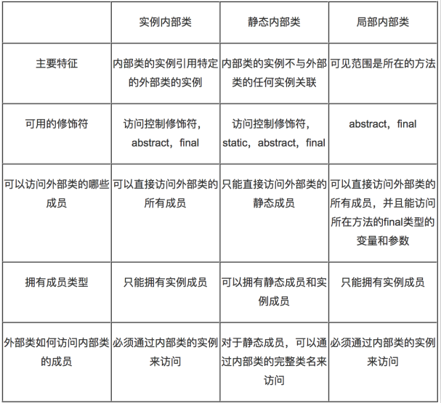

外部类的访问修饰符:要么使用public,要么就缺省.
内部类看做是外部类的一个成员,好比字段,那么内部类可以使用public/缺省/protected/private修饰.
还可以是static修饰.
-------------------------------------
实例内部类:
没有使用static修饰内部类,说明内部类属于外部类的对象,不属于外部类本身.
特点:
1:创建实例内部类前,必须存在外部类对象,通过外部类对象创建内部类对象(当存在内部类对象时,一定存在外部类对象).
Outter.Inner in = new Outter().new Inner();
2:实例内部类的实例自动持有外部类的实例的引用,内部类可以直接访问外部类成员.
3:外部类中不能直接访问内部类的成员,必须通过内部类的实例去访问.
4:实例内部类中不能定义静态成员,只能定义实例成员.
5:如果实例内部类和外部类存在同名的字段或方法abc,那么在内部类中:
this.abc:表示访问内部类成员.
外部类.this.abc:表示访问外部类成员.

静态内部类:
使用static修饰的内部类.
特点:
1):静态内部类的实例不会自动持有外部类的特定实例的引用,在创建内部类的实例时,不必创建外部类的实例.
Outter.Inner in = new Outter.Inner();
2):静态内部类可以直接访问外部类的静态成员,如果访问外部类的实例成员,必须通过外部类的实例去访问.
3):在静态内部类中可以定义静态成员和实例成员.
4):测试类可以通过完整的类名直接访问静态内部类的静态成员.

局部内部类(打死都不用):
在方法中定义的内部类,其可见范围是当前方法和局部变量是同一个级别.
1):不能使用public,private,protected,static修饰符.
2):局部内部类只能在当前方法中使用.
3):局部内部类和实例内部类一样,不能包含静态成员.
4):局部内部类和实例内部类,可以访问外部类的所有成员.
5):局部内部类访问的局部变量必须使用final修饰(在Java8中是自动隐式加上final,但是依然是常量,不能改变值).
原因:如果当前方法不是main方法,那么当前方法调用完毕之后,当前方法的栈帧被销毁,方法内部的局部变量的空间全部销毁.
然后局部内部类是定义在方法中的,而且在方法中会创建局部内部类对象,而局部内部类会去访问局部变量,当当前方法被销毁的时候,对象还在堆内存,依然持有对局部变量的引用,但是方法被销毁的时候局部变量以及被销毁了.
此时出现:在堆内存中,一个对象引用着一个不存在的数据. 为了避免该问题,我们使用final修饰局部变量,从而变成常量,永驻内存空间,即使方法销毁之后,该局部变量也在内存中,对象可以继续持有.

局部内部类只能访问final修饰的局部变量
---------------------------------------------
匿名内部类(Anonymous),是一个没有名称的局部内部类,适合只使用一次的类。
在开发中经常有这样的类,只需要定义一次,使用一次就可以丢弃了,此时:不应该白白定义在一个文件中.
在JavaSE/Android的事件处理中:不同的按钮点击之后,应该有不同的响应操作,首先使用匿名内部类.
特点:
1):匿名内部类本身没有构造器,但是会调用父类构造器.
2):匿名类尽管没有构造器,但是可以在匿名类中提供一段实例初始化代码块,JVM在调用父类构造器后,会执行该段代码.
3):内部类处理可以继承类之外,还可以实现接口.
格式：
new 父类构造器([实参列表]) 或 接口()
{
//匿名内部类的类体部分
}
注意：匿名内部类必须继承一个父类或者实现一个接口，但最多只能一个父类或实现一个接口。.

枚举类的特点:
枚举特点：[这样写没任何意义。每一个特点都是通过具体的原因引入的，不是在这里写总结。]
① 枚举的直接父类java.lang.Enum，但是不能显示继承Enum。
② 枚举就相当于一个类，可以定义构造方法、成员变量、普通方法和抽象方法。
③ 默认私有的造方法，即使不写访问权限也是private((假构造器,底层没有无参数构造器)。
④ 每个实例分别用一个全局常量表示，枚举类的对象是固定的，实例个数有限，不能使用new关键字。
⑤ 枚举实例必须位于枚举体中的最开始部分，枚举实例列表的后要有分号与其他成员相分隔。
⑥ 枚举实例后有花括号时，该实例是枚举类的匿名内部类对象(查看编译后的class文件)。
 |  |  |  |  | 枚举
枚举的使用:
1):枚举中都是全局公共的静态常量,可以直接使用枚举类名调用.
Weekday day = Weekday.SATURDAY;
2):因为java.lang.Enum类是所有枚举类的父类,所以所有的枚举对象可以调用Enum类中的方法.
String name = 枚举对象.name(); //返回枚举对象的常量名称
int ordinal = 枚举对象.ordinal();//返回枚举对象的序号,从0开始.
String str = 枚举对象.toString():返回 枚举对象的常量名称
3):编译器生成的枚举类的静态方法(从反编译代码中):
枚举类型[] values();
Weekday[] ws = Weekday.values();:返回当前枚举类型所有的常量,使用一个数组封装起来.
枚举类型 valueof(String name);
Weekday day = Weekday.valueOf("MONDAY");//把一个指定名称字符串转换为当前枚举类中同名的常量.
4):从java5开始出现枚举,switch也支持操作枚举类型.
switch只支持int类型,支持枚举是因为底层使用的枚举对象的ordinal,而ordinal的类型依然是int类型.

枚举主要用来表示事物固定的类型,慢慢去学.
---------------------------------------------
枚举的单例模式:
在<<effective java>>书中提到,建议使用枚举类做单例模式,很安全,即使使用反射也不能创建对象.

11Eclipse使用
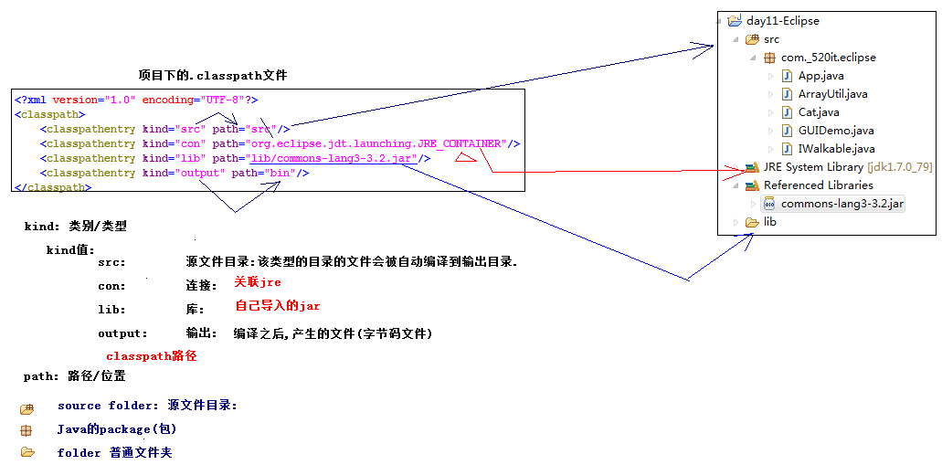
编码规范 |  | Eclipse
注重的编码规范(简单):
---------------------------------------------------------------------------
起名:
1):都得遵循标识符的规范.
2):不能使用拼音,拼音首字母,使用英文单词,或者使用英文组合单词.
3):采用驼峰表示法,使用组合单词的使用,以后的每一个单词首字母都大写.
EmployeeAdvanceSetting.
---------------------------------------------------------------------------
1:包名:
package 域名倒写.模块名.组件;
package com._520it.pss.util;
package com.m520it.pss.util;
全部使用小写字母,作为Java文件得第一行代码.
2:类名:
使用名词,表示一类事物,首字母大写.
如果我们在项目中尽量不要使用JDK内置的类名,比如String ,System类.
讲解知识点: XxxDemo,XxxTest,(Xxx表示知识点的意思),比如:StringDemo.java.
3:接口名:
使用形容词/副词/名词,首字母大写.
在有的企业,习惯以I作为接口的前缀名. IEmployeeDAO/IEmployeeService.
4:方法名:
使用动词,首字母小写,save/deleteEmployee.
5:变量:
使用名词,首字母小写,如name/age,.
6:常量:
使用final修饰的变量.
全部使用大写字母组成,如果使用多个单词组合使用下划线分割,如:Integer类:MAX_VALUE:
在方法中定义的final变量,一般不使用大写.
1):Eclipse介绍和基本配置(代码生成)
介绍,安装,视图介绍,基本配置(编码,jre,编译级别,字体).
2):Eclipse基本使用
创建项目，导入/导出项目，自动编译，关联源代码，显示行号，运行程序
过滤关闭项目/工作集，生成构造器，getter/setter/toString，实现接口中的方法，格式化代码.
3):Eclipse快捷键和定义代码模板
4):Eclipse的Debug调试(for循环,二分法搜索)
5):Eclipse安装插件：OpenExplorer
-------------------------------------------------------------------------------------------------------------
断点调试:
如果编译报错,红色叉叉,不需要debug.
程序运行出错,也不需要debug.
当期望的结果和真实的结果不同的时候,肯定程序内部执行有问题,但是我们不知道哪里有问题,此时debug.
-------------------------------------------------------------------------------------------------------------
F5：Step Into/进入
F6：Step over/跳过
F7：Step return/返回
F8：Resume/继续

 |  | JAR
制作java库文件(jar)和jar包使用:
rar:压缩文件.
jar: java的压缩文件(存储的一份份字节码文件)．
可运行的jar: 做了一个GUI界面,希望双击就可以运行程序,使用工具把jar转换为exe格式.
作为第三方的jar: 作为其他代码的支撑,一个插件.
--------------------------------------------------------------------------------------------
jar就是很多字节码文件得集合,目的:给我们得应用提供支持.
--------------------------------------------------------------------------------------------
制作Java文档(javadoc):

 | Eclipse工项目的classpath文件

12常用类
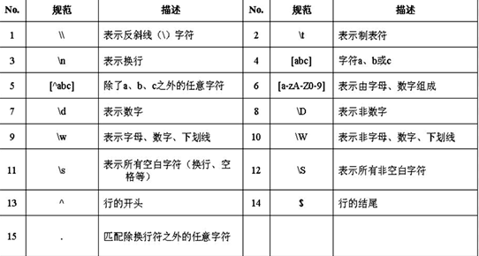
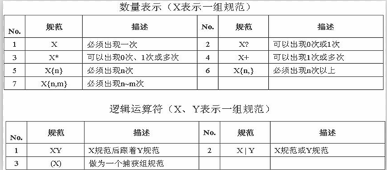
 |  | 常用类
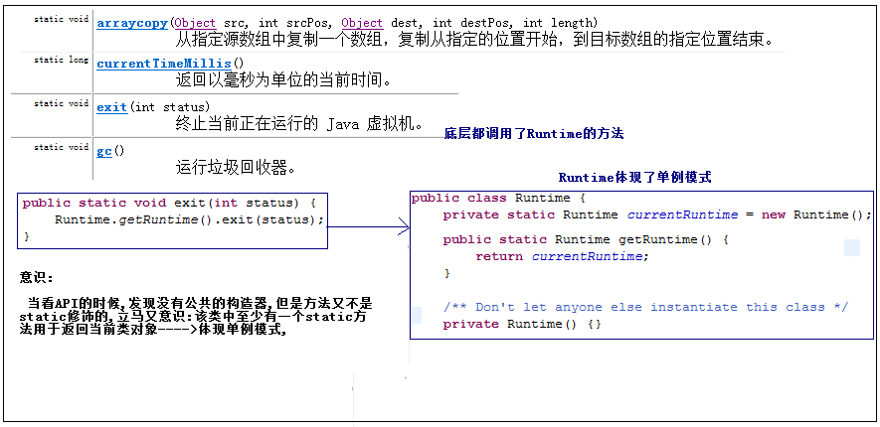

和数学相关的三个常用类:
1):Math:Math 类包含用于执行基本数学运算的方法，如初等指数、对数、平方根和三角函数等,都是静态方法,使用不多.
2):BigDecimal:float和double都不能表示精确的小数,此时使用BigDecimal,用于处理金钱和精度要求高的数据.
3):BigInteger:表示大整型,如果两个long类型的最大值相运算,结果long再也存储不下,此时使用BigInteger,一般不用.
加,减,乘,除的方法和BigDecimal相同.

 |  | 字符串
常量池:专门存储常量的地方,都指的方法区中.
编译常量池: 把字节码加载斤JVM的时候,存储的是字节码的相关信息.(不研究)
运行常量池: 存储常量数据(研究).
----------------------------------------------
面试题1:
:::下列代码分别创建了几个String对象.
String str1 = “ABCD”; 最多创建一个String对象,最少不创建String对象.
如果常量池中,以及存在”ABCD”,那么str1直接引用,此时不创建String对象.
否则,先在常量池先创建”ABCD”内存空间,再引用.
String str2 = new String(“ABCD”);
最多创建两个String对象,至少创建一个String对象.
new关键字:绝对会在堆空间,创建内存区域. 所以至少创建一个String个对象.
---------------------------------------------
面试题2:
:::说说下面String对象,彼此之间是否相等.
------------------------------------------------------
String对象比较:
✓1）：单独使用""引号创建的字符串都是直接量,编译期就已经确定存储到常量池中；
✓2）：使用new String("")创建的对象会存储到堆内存中,是运行期才创建；
✓3）：使用只包含直接量的字符串连接符如"aa" + "bb"创建的也是直接量编译期就能确定,已经确定存储到常量池中(str2和str3)；
✓4）：使用包含String直接量(无final修饰符)的字符串表达式(如"aa" + s1)创建的对象是运行期才创建的,存储在堆中；
通过变量/调用方法去连接字符串,都只能在运行时期才能确定变量的值和方法的返回值,不存在编译优化操作.

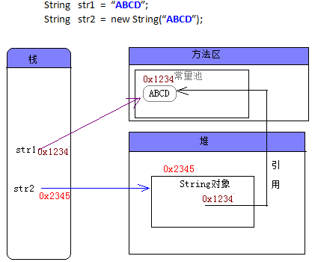

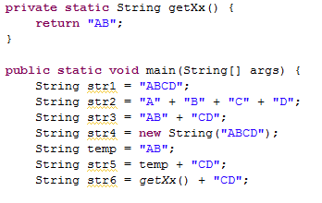

String常用方法
拿来主义: 直接使用即可.文档在手,天下我有!
--------------------------------------------
String类中的常用方法(从API中去找下列方法,并且读):
1):String的创建和转换:
byte[] getBytes():把字符串转换为byte数组
char[] toCharArray():把字符串转换为char数组
String(byte[] bytes):把byte数组转换为字符串
String(char[] value):把char数组转换为字符串
2):获取字符串信息
int length() 返回此字符串的长度
char charAt(int index) 返回指定索引处的 char 值
int indexOf(String str)返回指定子字符串在此字符串中第一次出现处的索引。
int lastIndexOf(String str)返回指定子字符串在此字符串中最右边出现处的索引
3):字符串比较判断
boolean equals(Object anObject) 将此字符串与指定的对象比较。
boolean equalsIgnoreCase(String anotherString) 将此 String 与另一个 String 比较，不考虑大小写
boolean contentEquals(CharSequence cs) 将此字符串与指定的 CharSequence 比较
4):字符串大小写转换
String toUpperCase() 把当前字符串转换为大写(谁调用该方法,谁就是当前字符)
String toLowerCase() 把当前字符串转换为小写

 |  | StringBuild和StringBuff

分别使用String/StringBuilder/StringBuffer来拼接30000次字符串,对比各自损耗的时间:
经过测试:
String做字符串拼接的时候,性能极低(耗时),原因是Sting是不可变的,每次内容改变都会在内存中创建新的对象.
String耗时:1964ms
StringBuffer耗时:3ms
StringBuilder耗时:1ms
结论:以后拼接字符串,统统使用StringBuffer/StringBuilder,不要使用String.
------------------------------------------------------------------
String和StringBuilder以及StringBuffer的区别(建议使用StringBuilder):
StringBuffer和StringBuilder都表示可变的字符串,功能方法都是相同的.
唯一的区别:
StringBuffer: StringBuffer中的方法都使用了synchronized修饰符,表示同步的,在多线程并发的时候可以保证线程安全,保证线程安全的时候,性能(速度)较低.
StringBuilder:StringBuilder中的方法都没有使用了synchronized修饰符,不安全,但是性能较高.

使用StringBuilder无参数的构造器,在底层创建了一个长度为16的char数组:
char[] value = new char[16];
此时该数组只能存储16个字符,如果超过了,得自动扩容.
自动扩容(创建长度更大的数组,再把之前的数组拷贝到新数组)
此时性能极低,一般的,我们事先知道大概需要存储多少字符,在构造器中就应该设置.
//创建一个长度为80的char数组.
new StringBuilder(80);
-----------------------------------------------------
常用方法:
append(Object val):表示追加任意类型数据
StringBuilder deleteCharAt(int index) :删除字符串中,指定位置的字符
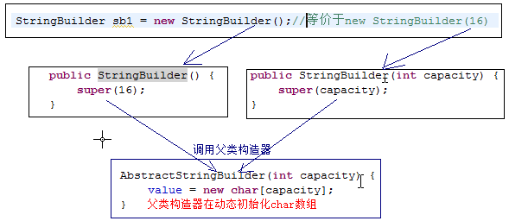

 | 随机数
随机数:随机地生成的任意的一个数(理论上讲具有不可预知性).
Random类:
ThreadLocalRandom类:
UUID类:
-------------------------------------------------
Random类用于生产一个伪随机数(通过相同的种子,产生的随机数是相同的)。
public Random()：使用默认的种子（以当前系统时间作为种子）。
public Random(long seed)：根据指定的种子。
-------------------------------------------------
ThreadLocalRandom是Java7新增类，是Random类的子类，在多线程并发情况下，ThreadLocalRandom相对于Random可以减少多线程资源竞争，保证了线程的安全性。
因为构造器是默认访问权限,只能在java.util包中创建对象,故,提供了一个方法ThreadLocalRandom.current()用于返回当前类对象.
--------------------------------------------------
UUID：通用惟一识别：Universally Unique Identifier； 在一台机器上生成的数字，它保证对在同一时空中的所有机器都是唯一的。
UUID是一个128位长的数字，一般用16进制表示。算法的核心思想是结合机器的网卡、当地时间、一个随即数来生成UUID.
我们一般用来表示:随机的唯一的字符串.

 | 日期类
日期相关类:
Date类: java.util.Date类,不是java.sql.Date. 类 Date 表示特定的瞬间，精确到毫秒.
DateFormat/SimpleDateFormat类:
Calendar类:
Java8中重新为日期定义了新的API.
-------------------------------------------------------------
Date类中的大量方法都已经过时了,过时不代表不存在,依然可以使用,只不过不建议使用,官方建议我们使用Calendar类.

日期格式化操作:
------------------------------------------------------------------------------
DateFormat:可以完成日期的格式化操作.
格式化(format): Date类型对象------->String类型: String format(Date date)
解析(parse): String类型时间------>Date类型 : Date parse(String source)
--------------------------------------------------------------------------------
DateFormar转换的格式是固定的,我想根据自己的风格来做转换.
自定义格式,比如:2016-04-16 15:50:48
比如:2016/04/16 15:50:48
SimpleDateFormat类:是DateFormat的子类,支持自定义格式模式.
--------------------------------------------------------------------------------
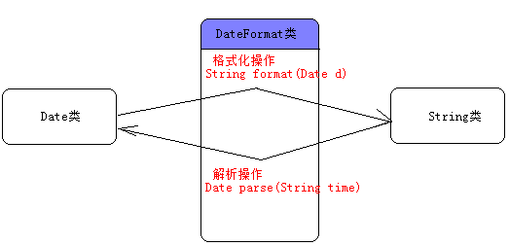
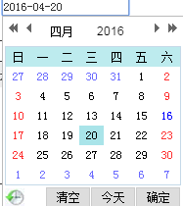

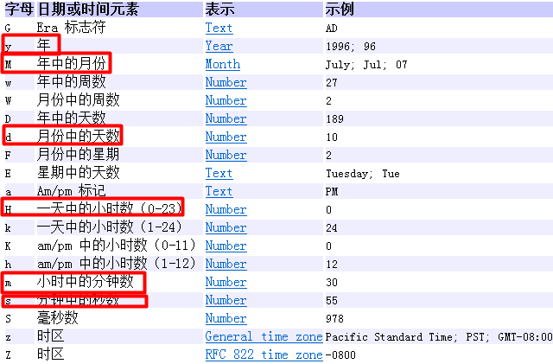
日历类(Calendar):是抽象类,表示日历,比Date更强大.
创建日历对象:
Calendar c = Calendar.getInstance();
int get(int field) 返回给定日历字段(年,月,日,时,分,秒)的值。

 |  |  | 正则表达式
正则表达式(Regex)表示表达式正确的规则:
主要用于(匹配判断,分割操作,替换操作(网络爬虫(Lucene))):
----------------------------------------------------------------------
案例:判断一个字符串全部由数字组成.

